상품제안서
타이벡 Tyvek가방(화이트) | 상품코드: S30953

 |  |  |  |  |  |  | 02-713-8555 | www.synergygift.co.kr
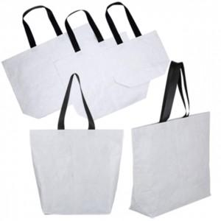

【상세/제작정보】

【인쇄/포장옵션】 | 실크, 풀칼라 / OPP(비닐)

【공급단가】 | 수량 | 50~ | 100~ | 500~ | 1,000~ | 3,000~
*VAT별도 | 소 | 7,540원 | 7,130원 | 6,780원 | 6,610원 | 6,490원
 | 중 | 9,490원 | 8,970원 | 8,540원 | 8,320원 | 8,170원
 | 대 | 10,400원 | 9,840원 | 9,360원 | 9,120원 | 8,960원

【상품 URL】 | https://www.synergygift.co.kr:443/src/goods_detail.php?gdno=30953

